Hoja1

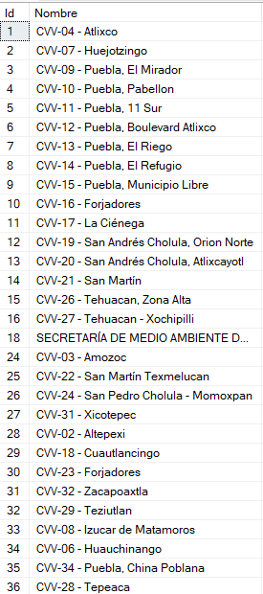
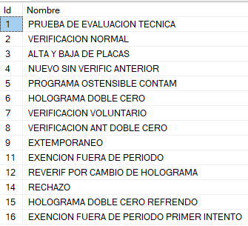
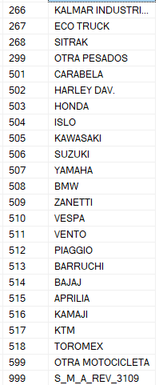
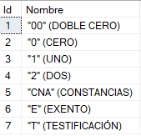
CitaVerificacion |  |  |  |  |  |  |  |  |  |  |  |  |  | FolioFormaValorada |  |  |  |  | Verificación
Nombre | RazonSocial | Correo | FechaCita | IdCVV | Placa | IdMarca | IdSubMarca | Anio | VIN | Color | Estado | Poblano | IdCatTipoCombustible | ImporteActual | FechaRegistro | ConsecutivoTramite | FechaEmisionRef | FechaPago | FolioCertificado | Vigencia | Marca | Modelo | Combustible | TarjetaCirculacion | Linea | NumeroReferencia | Semestre | AnioVerificacion | FechaVerificacion | IdCatTipoCertificado | IdMotivoVerificacion
Angélica García |  | garciaangelica770@gmail.com | 26/02/2024 | 4 | SN87321 | 214 | 28829 | 2020 | 27539113242 | Rojo | Puebla | 1 | 1 | 778.00 | 28/02/2024 | 1 | 28/02/2024 | 28/02/2024 | 1130662 | 29/03/2024 | VM | CRAFTER_2.0TDI | Gasolina | 4070560 | L01 | 233254216 | 1 | 2024 | 28/02/2024 | 5 | 2

